公募申請書 (記入例)
介護事業者等からの提案手法による 生産性向上の取組に関する調査及び実証 公募申請書

 |  |  | ：太枠網掛け箇所にご入力ください。 |  |  |  |  |  |  |  |  |  | ：左網掛け箇所はプルダウンリストからお選びください。

 | 以下の１～５は必須回答項目です。６～８は任意項目です。

1 | ①申請者の基本情報
 | 法人名（会社名） |  |  | 株式会社○○
 | 施設名（部署名） |  |  | 介護テクノロジー開発部
 | 所在地 |  |  | 〒 |  |  | 1234567 |  |  |  | （ハイフンなし）
 |  |  |  | 都道府県 |  |  | 東京都 |  |  |  | ■■市△△△1-2-3
 | 申請者役職 |  |  | 部長
 | 申請者氏名 |  |  | 提案 太郎
 | 申請者氏名（カナ） |  |  | テイアン タロウ
 | ②連絡担当者の基本情報 |  |  |  | ※連絡担当者は主・副の2名分を記入してください。
 | 主連絡担当者 | 役職 |  | 主任
 |  | 氏名 |  | 実証 花子
 |  | 氏名（カナ） |  | ジッショウ ハナコ
 |  | 電話（ハイフンなし） |  | 12-3456-7890
 |  | メールアドレス |  | 0123456789@xxx.yyy.zzz.jp
 | 副連絡担当者 | 役職 |  | －
 |  | 氏名 |  | 調査 次郎
 |  | 氏名（カナ） |  | チョウサ ジロウ
 |  | 電話（ハイフンなし） |  | 09-8765-4321
 |  | メールアドレス |  | 987654321@xxx.yyy.zzz.jp

2 | 実証フィールドの数 本実証では、可能な限り、同一の実証研究の手法、調査実施内容（提案内容）にて、複数の実証フィールドで実証が実施される提案であることが望ましいとしています。実証の対象となるフィールドの数を教えてください。また、記入いただいた実証フィールドの数に応じて、シート「施設（事業所）１、２、３・・・」について、フィールドの内容を必ず記入してください。なお、実証フィールドについては、同一施設の異なるフロアやユニット等の単位とすることも可能です。

 | 実証フィールドの数 |  |  |  |  | 3 |  |  | 箇所 | →箇所数分のシート「施設（事業所）１、２、３・・」を記入してください。

3 | 課題
 | 今回の実証で生産性を向上させたい業務、及び、抱えている課題の内容を記入してください。
 | 生産性を向上させたい業務 |  |  | 入浴介助
 | 課題 誰の／どのような状態が／どのような課題につながっているのかを記入してください。一部の介護職員／利用者にのみ課題がある場合は、それが分かるように記入してください。（例：○○業務を担当する介護職員、●●の症状がある利用者）
 | 課題１
 |  | 介護職員／利用者 |  | 利用者
 |  | 現在の状態 |  | 介護職員の手による洗身を行っている
 |  | 課題の内容 |  | 湯船の外にいる時間が長く、体が冷えてしまう。それにより入浴を嫌がる方もいる。
 | 課題２
 |  | 介護職員／利用者 |  | 利用者
 |  | 現在の状態 |  | 古いドライヤーを使用している
 |  | 課題の内容 |  | 整容にかかる時間が長く、利用者の体の冷えや乾燥につながる
 | 課題３
 |  | 介護職員／利用者 |  | 介護職員
 |  | 現在の状態 |  | 浴室と居室の間の移動に関する連携を口頭で行っている
 |  | 課題の内容 |  | 職員が浴室内外を行ったり来たりするため、誘導にかかる時間が長い

4 | 導入テクノロジー等とオペレーション変更内容
 | ①導入するテクノロジー等として想定しているものについて記入してください。
 | テクノロジーについて
 | 上市状況 |  | 商品名 |  |  |  | メーカー名 |  |  |  |  | 合計の導入予定台数 ※1 |  |  | （上市されていない場合）上市予定時期 |  |  | 採択後、導入までに要するおよその期間 | 備考 ※2
 | 上市済み |  | 入浴支援機器☆☆☆ |  |  |  | ◇◇◇株式会社 |  |  |  |  | 2 |  | 台 | 西暦 | 年 | 月 | 1ヵ月程度
 | 上市済み |  | インカム■■■ |  |  |  | ▶▶▶▶▶株式会社 |  |  |  |  | 20 |  | 台 | 西暦 | 年 | 月 | 1ヵ月程度
 | 上市済み |  | 速乾ドライヤー○○○ |  |  |  | ▼▼▼株式会社 |  |  |  |  | 2 |  | 台 | 西暦 | 年 | 月 | 1週間程度
 |  |  |  |  |  |  |  |  |  |  |  |  |  | 台 | 西暦 | 年 | 月
 | ※1：２「実証フィールドの数」に記載の全フィールドでの導入予定台数の合計を記入してください。
 | ※2：補足等事項等があればご記入ください。

 | 介護助手について
 | 本実証で活用する合計の介護助手の人数
 | 5 |  |  |  |  |  |  | 人

 | ②本実証の取組で生産性を向上させたい業務について、現在のオペレーション内容、及び、テクノロジー等導入後のオペレーション内容を記入してください。
 | 現在のオペレーション内容 |  |  | ・洗身：介護職員の手によって実施 ・浴室への利用者誘導のタイミングの連携：浴室から手の空いている職員を口頭で呼び、次の利用者を呼んできてもらう ・入浴後の整容：使用しているドライヤーが古く、時間がかかる
 | テクノロジー導入後のオペレーション内容 |  |  | ・洗身：最低限の洗身のみを介護職員の手で行った後は、入浴支援機器を用いた浴槽につかりながら洗身する ・浴室への利用者誘導のタイミングの連携：インカムを用い、利用者と接しながら浴室外にいる職員へ呼びかける ・入浴後の整容：速乾ドライヤーにより時間を短縮する

5 | 目標
 | ①テクノロジー等の導入により実現したいと考える目指すべき姿（定性的な目標）を記入してください。
 | 実現したいと考える目指すべき姿（定性的な目標） テクノロジー導入やオペレーション変更により、誰の状態について、どのような変化・改善を期待するかを記入してください。「介護職員／利用者」の欄では、「3 課題」と同様に、一部の介護職員／利用者にのみ課題がある場合は、それが分かるように記入してください。（例：○○業務を担当する介護職員、●●の症状がある利用者）
 | 目標１
 |  | テクノロジー名 |  | 入浴支援機器☆☆☆
 |  | 介護職員／利用者 |  | 介護職員・利用者
 |  | 期待する変化・改善 |  | 介護職員・利用者ともに、洗身時の身体的負担が軽減する
 | 目標２
 |  | テクノロジー名 |  | 速乾ドライヤー○○○
 |  | 介護職員／利用者 |  | 利用者
 |  | 期待する変化・改善 |  | 入浴後の整容にかかる時間が減って体の冷えや乾燥を防ぎ、風邪等のリスクが減る
 | 目標３
 |  | テクノロジー名 |  | インカム■■■
 |  | 介護職員／利用者 |  | 介護職員
 |  | 期待する変化・改善 |  | 職員間の連携にかかる時間が減る

 | ②具体的な達成目標（定量的な目標）を記入してください。
 | 評価指標 |  |  |  |  |  |  |  |  | 期待する変化 |  |  |  |  |  |  |  | 左記の指標を取得する調査
 | 入浴介助にかかる時間 |  |  |  |  |  |  |  |  | 〇％減少する |  |  |  |  |  |  |  | タイムスタディ調査
 | 職員の心理的負担 |  |  |  |  |  |  |  |  | 軽減する |  |  |  |  |  |  |  | 職員向けアンケート調査
 | 利用者の満足度 |  |  |  |  |  |  |  |  | 向上する |  |  |  |  |  |  |  | 利用者向けアンケート調査
 | 利用者の風邪等への対応回数 |  |  |  |  |  |  |  |  | 減少する |  |  |  |  |  |  |  | 独自提案調査

6 | 【任意】実証イメージ図 記入例や本事業の過年度の報告書（※）を参考に、テクノロジー導入前後の変化を分かりやすく図示してください。 下記の内容を含み、テクノロジー等と課題や変化・改善の対応関係が分かるように作図してください。 ・テクノロジー導入前後のオペレーション内容 ・導入するテクノロジー等 ・テクノロジー導入前の課題 ・テクノロジー導入後に期待する変化・改善 実証イメージ図の作成は任意ですが、作成いただくことで、実証内容について提案者様と事務局の認識齟齬が生じにくくなると考えております。 使用するアイコン等の指定はありませんので、自由にご作成ください。
 | ※ | https://www.mhlw.go.jp/stf/seisakunitsuite/bunya/0000209634.html
 |  | 「３．事業報告書 令和７年度（３）介護テクノロジー等による生産性向上の取組に関する生産性向上の取組に関する調査及び効果測定事業一式」 （図表Ⅲ-8、46、68、106、138、174、209、244、285、322、354、379、427）
 | テクノロジー導入前（現在） |  |  |  |  |  |  |  |  |  |  |  |  | テクノロジー導入後
【例１】
【例２】
①職員の手による洗身
②浴室への誘導に関する連携を口頭で実施 ③古いドライヤーの使用
①手の洗身は職員・利用者ともに身体的負担が大きい
②浴室への誘導に時間がかかる
③整容に時間がかかり、利用者の体の冷え・乾燥につながる。
【例１】
【例２】
①入浴支援機器を用いた湯船につかるだけで洗身
②インカムを用いた効率的な誘導 ③速乾ドライヤーの使用
①手の洗身による身体的負担が軽減する。また、湯船につかる時間が増え、体を温められる。心地用意入浴時間を確保できる。②浴室への誘導にかかる時間が減る。③整容にかかる時間が減る。
 | 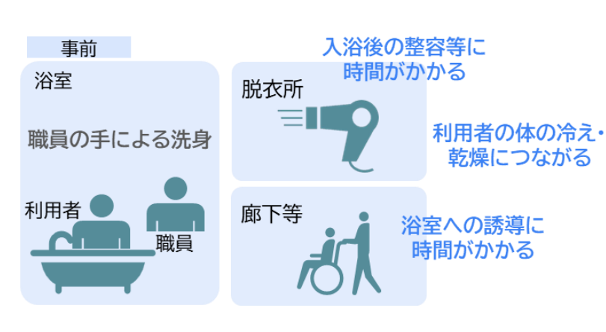 |  |  |  |  |  |  |  |  |  |  |  |  | 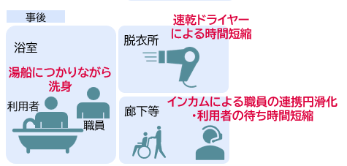

7 | 【任意】独自提案調査 公募要領の「2．(4)実証の概要」に、実証実施期間、実証（共通の調査等）の手法、調査の内容等を記載しています。全提案共通で実施いただく調査（タイムスタディ調査、職員向けアンケート調査、利用者向けアンケート調査、業務時間調査）内容以外に、独自に提案する調査・調査項目等があれば記載してください。 ※実際の調査内容は採択後に事務局と協議の上決定します。
 | 調査内容 |  |  | 利用者の風邪等への対応回数調査
 | 調査方法 |  |  | 利用者の風邪の所見が見られた回数や対応の回数を記録する
 | 調査期間・回数 ※ |  |  | 事前・事後①・事後②の各期間にアンケート調査を実施する
 | 備考 |  |  | 調査項目は事務局とも相談して決定したい
 | ※全体案共通の調査は以下のスケジュールで実施予定です。こちらを参考に独自調査の実施時期をご検討ください。 事前調査（7月下旬頃）：テクノロジー導入前の実態を把握 事後①調査（10月頃） ：テクノロジー導入後１か月程度の、オペレーションが完全に定着する前の実態を把握 事後②調査（12月頃） ：テクノロジー導入後３か月程度の、オペレーションが定着した後の実態を把握 ヒアリング調査（1月頃）：事前・事後①・事後②調査の各時点で感じた課題や効果等を定性的に把握

8 | 【任意】1～7の他に記載したい事項があれば記入してください。

 |  |  |  |  |  |  |  |  |  |  |  |  |  |  |  |  |  |  |  | 以上

